Schadeoverzicht herverzekeraar
Jaar | 2020 |  |  |  | 2021 |  |  |  | 2022 |  |  |  |  | 2023 |  |  |  | 2024 |  |  |  | 2025 |  |  |  | Totaal | 2026 |  |  |  | Totaal
Groep | Brand | Storm | Uitgebreid | Totaal | Brand | Storm | Uitgebreid | Totaal | Brand | Storm | Storm Eunice | Uitgebreid | Totaal | Brand | Storm | Uitgebreid | Totaal | Brand | Storm | Uitgebreid | Totaal | Brand | Storm | Uitgebreid | Totaal |  | Brand | Storm | Uitgebreid | Totaal
Overig
€ BrutoSchadelast | € 363,910.82 | € 10,384.40 | € 87,170.24 | € 461,465.46 | € 1,341,493.87 | € 35,772.46 | € 297,240.32 | € 1,674,506.65 | € 585,785.84 | € 10,581.81 | € 464,513.71 | € 153,187.97 | € 1,214,069.33 | € 1,011,906.75 | € 23,396.61 | € 1,365,584.30 | € 2,400,887.66 | € 1,494,753.34 | € 551.51 | € 196,000.83 | € 1,691,305.68 | € 578,330.67 | € 117,041.34 | € 270,983.28 | € 966,355.29 | € 2,218,570.00 | € 1,541.34 | € 63,890.50 | € 280,174.94 | € 2,363,405.52 | € 10,771,995.59
€ Betaald | € 363,910.82 | € 10,384.40 | € 87,170.24 | € 461,465.46 | € 1,341,493.87 | € 35,772.46 | € 297,240.32 | € 1,674,506.65 | € 585,785.84 | € 10,581.81 | € 464,513.71 | € 151,687.97 | € 1,212,569.33 | € 961,470.79 | € 18,396.61 | € 1,364,084.30 | € 2,343,951.70 | € 365,653.14 | € 551.51 | € 188,780.91 | € 554,985.56 | € 214,743.10 | € 1,541.34 | € 63,890.50 | € 280,174.94 | € 0.00 | € 117,041.34 | € 131,370.35 | € 649,742.36 | € 79,421.05 | € 6,607,074.69
€ Schadelast VGA | € 210,442.46 | € 10,384.40 | € 74,125.28 | € 294,952.14 | € 548,749.62 | € 35,772.46 | € 162,724.11 | € 747,246.19 | € 330,808.54 | € 10,581.81 | € 100,000.00 | € 83,598.88 | € 524,989.23 | € 458,564.53 | € 23,396.61 | € 94,401.01 | € 576,362.15 | € 296,938.90 | € 551.51 | € 104,899.25 | € 402,389.66 | € 401,330.67 | € 117,041.34 | € 131,370.35 | € 649,742.36 | € 181,000.00 | € 0.00 | € 139,612.93 | € 316,612.93 | € 256,554.52 | € 3,452,236.25
€ Schadelast Herverzekeraar | € 153,468.36 | € 0.00 | € 13,044.96 | € 166,513.32 | € 792,744.25 | € 0.00 | € 134,516.21 | € 927,260.46 | € 254,977.30 | € 0.00 | € 364,513.71 | € 69,589.09 | € 689,080.10 | € 553,342.22 | € 0.00 | € 1,271,183.29 | € 1,824,525.51 | € 1,197,814.44 |  | € 91,101.58 | € 1,288,916.02 | € 177,000.00 | € 0.00 | € 139,612.93 | € 316,612.93 | € 2,037,570.00 | € 270,983.28 | € 966,355.29 | € 2,218,570.00 | € 2,106,851.00 | € 7,319,759.34
Scholen
€ BrutoSchadelast | € 16,555.55 | € 2,513.38 | € 160,436.93 | € 179,505.86 | € 207,958.98 | € 20,099.96 | € 252,307.32 | € 480,366.26 | € 190,970.11 | € 90,310.13 | € 103,368.53 | € 92,592.10 | € 477,240.87 | € 1,186,720.94 | € 24,938.31 | € 167,386.36 | € 1,379,045.61 | € 37,978.86 | € 690.17 | € 204,511.68 | € 243,180.71 | € 162,673.23 | € 4,518.19 | € 143,210.17 | € 310,401.59 | € 53,386.99 | € 4,518.19 | € 88,037.86 | € 255,229.28 | € 192,180.07 | € 3,261,920.97
€ Betaald | € 16,555.55 | € 2,513.38 | € 160,436.93 | € 179,505.86 | € 207,958.98 | € 20,099.96 | € 252,307.32 | € 480,366.26 | € 190,970.11 | € 90,310.13 | € 103,368.53 | € 92,592.10 | € 477,240.87 | € 1,186,720.94 | € 24,938.31 | € 167,386.36 | € 1,379,045.61 | € 37,978.86 | € 690.17 | € 271,400.24 | € 310,069.27 | € 162,673.23 | € 4,518.19 | € 88,037.86 | € 255,229.28 | € 52,608.20 | € 4,518.19 | € 85,424.15 | € 252,615.57 | € 71,803.43 | € 3,153,260.58
€ Schadelast VGA | € 16,555.55 | € 2,513.38 | € 110,999.54 | € 130,068.47 | € 130,832.31 | € 20,099.96 | € 138,241.80 | € 289,174.07 | € 129,491.29 | € 90,310.13 | € 0.00 | € 65,221.97 | € 285,023.39 | € 390,739.18 | € 24,938.31 | € 77,327.92 | € 493,005.41 | € 37,978.86 | € 690.17 | € 89,497.69 | € 128,166.72 | € 162,673.23 | € 4,518.19 | € 85,424.15 | € 252,615.57 | € 53,386.99 | € 0.00 | € 57,786.02 | € 57,786.02 | € 123,875.07 | € 1,701,928.70
€ Schadelast Herverzekeraar | € 0.00 | € 0.00 | € 49,437.39 | € 49,437.39 | € 77,126.67 | € 0.00 | € 114,065.52 | € 191,192.19 | € 61,478.82 | € 0.00 | € 103,368.53 | € 27,370.13 | € 192,217.48 | € 795,981.76 | € 0.00 | € 90,058.44 | € 886,040.20 | € 0.00 | € 0.00 | € 115,013.99 | € 115,013.99 | € 0.00 | € 0.00 | € 57,786.02 | € 57,786.02 | € 0.00 | € 143,210.17 | € 310,401.59 | € 53,386.99 | € 68,305.00 | € 1,559,992.27
€ BrutoSchadelast | € 380,466.37 | € 12,897.78 | € 247,607.17 | € 640,971.32 | € 1,549,452.85 | € 55,872.42 | € 549,547.64 | € 2,154,872.91 | € 776,755.95 | € 100,891.94 | € 567,882.24 | € 245,780.07 | € 1,691,310.20 | € 2,198,627.69 | € 48,334.92 | € 1,532,970.66 | € 3,779,933.27 | € 1,532,732.20 | € 1,241.68 | € 400,512.51 | € 1,934,486.39 | € 741,003.90 | € 121,559.53 | € 414,193.45 | € 1,276,756.88 | € 2,271,956.99 | € 6,059.53 | € 151,928.36 | € 535,404.22 | € 52,608.20 | € 14,033,916.56
€ Betaald | € 380,466.37 | € 12,897.78 | € 247,607.17 | € 640,971.32 | € 1,549,452.85 | € 55,872.42 | € 549,547.64 | € 2,154,872.91 | € 776,755.95 | € 100,891.94 | € 567,882.24 | € 244,280.07 | € 1,689,810.20 | € 2,148,191.73 | € 43,334.92 | € 1,531,470.66 | € 3,722,997.31 | € 403,632.00 | € 1,241.68 | € 460,181.15 | € 865,054.83 | € 377,416.33 | € 6,059.53 | € 151,928.36 | € 535,404.22 | € 52,608.20 | € 121,559.53 | € 216,794.50 | € 902,357.93 | € 234,386.99 | € 9,760,335.27
€ Schadelast VGA | € 226,998.01 | € 12,897.78 | € 185,124.82 | € 425,020.61 | € 679,581.93 | € 55,872.42 | € 300,965.91 | € 1,036,420.26 | € 460,299.83 | € 100,891.94 | € 100,000.00 | € 148,820.85 | € 810,012.62 | € 849,303.71 | € 48,334.92 | € 171,728.93 | € 1,069,367.56 | € 334,917.76 | € 1,241.68 | € 194,396.94 | € 530,556.38 | € 564,003.90 | € 121,559.53 | € 216,794.50 | € 902,357.93 | € 234,386.99 | € 0.00 | € 197,398.95 | € 374,398.95 | € 2,037,570.00 | € 5,154,164.95
€ Schadelast Herverzekeraar | € 153,468.36 | € 0.00 | € 62,482.35 | € 215,950.71 | € 869,870.92 | € 0.00 | € 248,581.73 | € 1,118,452.65 | € 316,456.12 | € 0.00 | € 467,882.24 | € 96,959.22 | € 881,297.58 | € 1,349,323.98 | € 0.00 | € 1,361,241.73 | € 2,710,565.71 | € 1,197,814.44 | € 0.00 | € 206,115.57 | € 1,403,930.01 | € 177,000.00 | € 0.00 | € 197,398.95 | € 374,398.95 | € 2,037,570.00 | € 414,193.45 | € 1,276,756.88 | € 2,271,956.99 | € 283,628.60 | € 8,879,751.61

Toelichting recente grote schade
Vrijdagavond 17 juli 2026 ontdekten voorbijgangers dat hangjeugd zich ophield bij het pand 76A en daar uit ballorigheid een container met water liet leeglopen.
Vlak daarna zagen zij dat een kunststof rolcontainer in brand was geraakt (ter plaatse van de rode pijl) en dat de jongeren wegvluchten
Men heeft daarop de brandweer gealarmeerd. Omdat de rolcontainer tegen de gevel van nummer 76A stond sloeg het vuur al snel over naar het gebouw.
Toen de brandweer arriveerde kon die niet voorkomen dat nummer 76A geheel afbrandde en dat het vuur inmiddels oversloeg naar gebouw 76B.
Vlak voordat de brandweer arriveerde zijn enkele gasflessen, die in 76A stonden uit elkaar geklapt en tientallen meters verder terecht gekomen. Daarbij beschadigde ook de gevel van nummer 76.
Als gevolg van de brand ging gebouw 76A volledig verloren. Gebouw 76B staat nog deels overeen, maar de schade daaraan is zo groot dat wij vrijwel geen restantwaarde daaraan verwachten.
De gevel van het kantoorgebouw nummer 76 is beschadigd door de explosies en door hitteuitstraling.

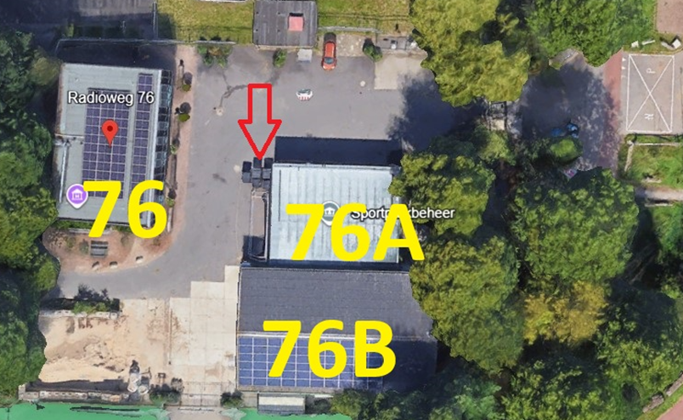
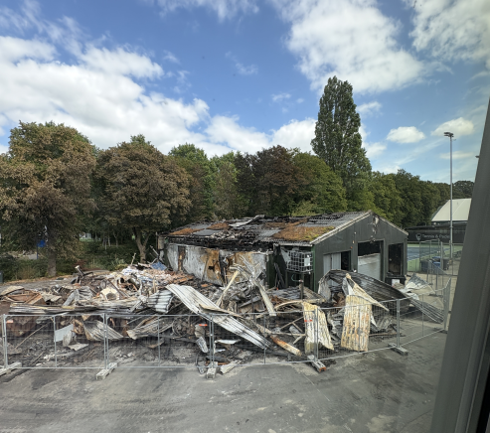

Reserve
Opstal-inventaris (polisnummers 0102690, 0111589, 0112500, 0113407)
circa € 1.000.000
Voertuigen (polisnummer B001851-06053)
circa € 1.000.000

